关系图
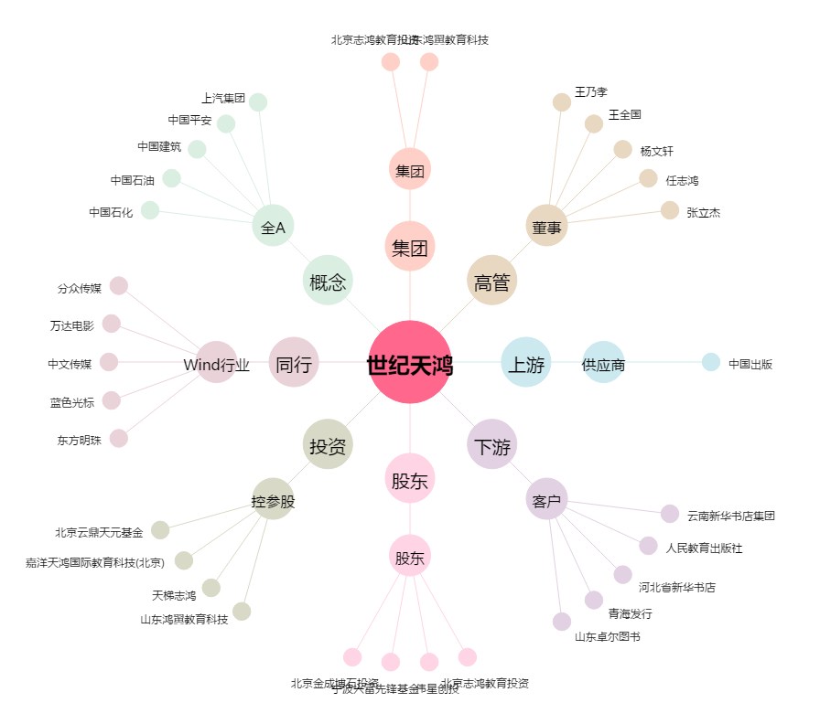
世纪天鸿[300654.SZ] - 关系概览图

